表紙


OPEN21 Workflow

Javaアップデートガイド

1 旧バージョンJavaの削除
1 旧バージョンJavaの削除 |  |  | r

(1)Tomcatサービスの停止
 | ・[管理ツール]-[サービス] を起動してください。
 | ・「Apache Tomcat 7.0 Tomcat7」を右クリックし、「停止」を選択してください。
 |  | 暫く待つと、Tomcatサービスが停止されるので、次の手順に進んでください。

※以降の手順について、
旧バージョンJavaがAdoptOpenJDKではない場合は(2),(3)を参照してください。
旧バージョンJavaがAdoptOpenJDKの場合は(4)を参照してください。

(2)Java 7 Update 55 (64-bit)のアンインストール ※環境により左記以外のヴァージョンであっても同様
 | ・[コントロール パネル]-[プログラム]-[プログラムと機能] を起動してください。
 | ・「Java 7 Update 55 (64-bit)」 を選択し、「アンインストール」を実行してください。
 |  | 暫く待つと、旧バージョンJavaのアンインストールが完了するので、次の手順に進んでください。
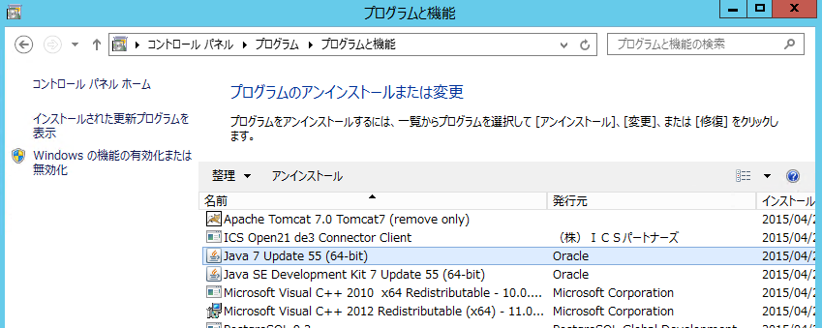

(3)Java SE Development Kit 7 Update 55(64-bit)のアンインストール ※環境により左記以外のヴァージョンであっても同様
 | ・[コントロール パネル]-[プログラム]-[プログラムと機能] を起動してください。
 | ・「Java SE Development Kit 7 Update 55(64-bit)」 を選択し、「アンインストール」を実行してください。
 |  | 暫く待つと、旧バージョンJavaのアンインストールが完了するので、次の手順に進んでください。
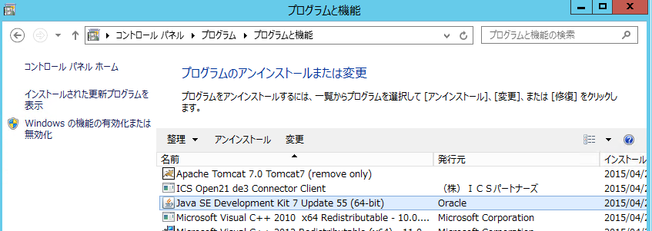

(4)C:\Program Files\Java\jdk-XXを削除してください。（XXは各バージョンに置き換えてください。）
(※管理者権限が必要です)

2 AdoptOpenJDK インストール
2 AdoptOpenJDK インストール |  |  | r
 | AdoptOpenJDK (64-bit)をインストールします。

(1)AdoptOpenJDK のインストール
 | ・OpenJDK11U-jdk_x64_windows_hotspot_11.X.X_XX.zip を任意フォルダに解凍してください。
 | ・解凍されたフォルダ内の「jdk-11.X.X+X」を「jdk-11」にリネームし、「C:\Program Files\Java」に配置してください。
 |  | (※管理者権限が必要です)
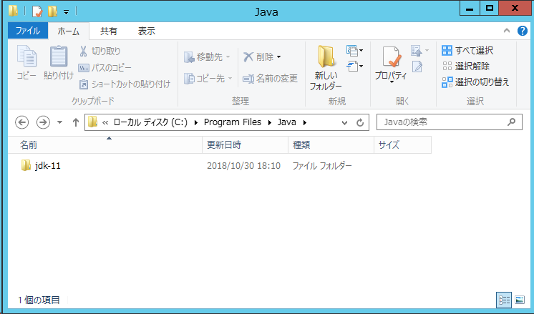

(2)環境変数の変更（Java）
 | ・システム環境変数「JAVA_HOME」の値を「C:\Program Files\Java\jdk-11」に変更してください。
 | ・システム環境変数「Path」の「;C:\Program Files\Java\jdk1.7.0_55\bin」の箇所
 | (※環境により上記以外のヴァージョンであっても同様)
 | の値を「;C:\Program Files\Java\jdk-11\bin」に変更してください。

 | 環境変数が既に上記の値で登録済である場合は変更不要です。

3 Tomcat設定変更
3 Tomcat設定変更 |  |  |  |  | r
 | Tomcatもアップデートする場合、当設定は不要です。別途Tomcatのアップデートを行ってください。

(1)Tomcat設定変更
 | ・「C:\Program Files\Apache Software Foundation\Tomcat 7.0\bin\Tomcat7w.exe」を実行してください。
 | ・開かれたTomcat設定画面にて「Java」タブを選択してください。
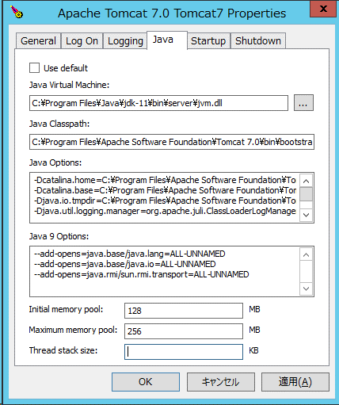

 |  | ・「Java Virtual Machine:」の項目に
 |  |  | 「C:\Program Files\Java\jdk-11\bin\server\jvm.dll」を設定してください。
 |  | ・「Java 9 Options:」の項目に
 |  |  | 「--add-opens=java.xml/com.sun.org.apache.xerces.internal.jaxp=ALL-UNNAMED」の新規行を追加してください。
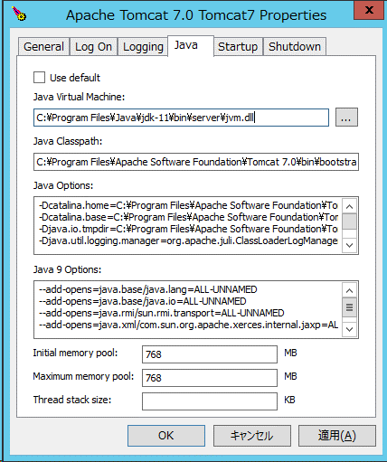
 |  |  |  | ※直前に改行か半角スペースを含めること

(2)Tomcatサービスの再起動
 | ・[管理ツール]-[サービス] を起動してください。
 | ・「Apache Tomcat 7.0 Tomcat7」を右クリックし、「開始」を選択してください。
 |  | 暫く待つと、Tomcatサービスが開始されます。

